Hoja1
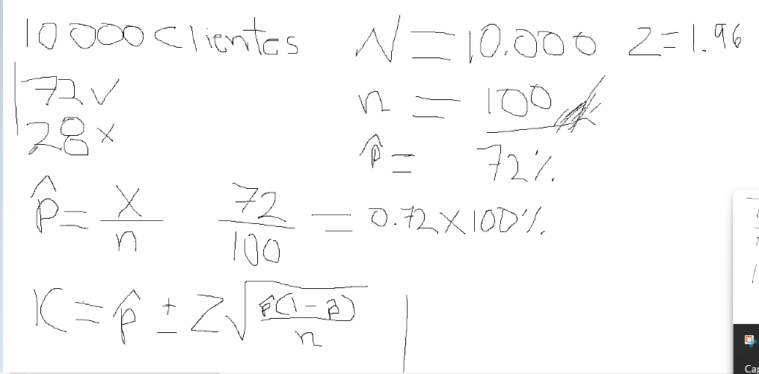
 |  | clientes |  | N | 10000 | z= | 2.576
 |  | 10000 |  | n | 100
 |  | satisfaccion |  | p techo | 0.72
 |  | 72
 |  | 28

 |  | P | 0.72

 |  | ic

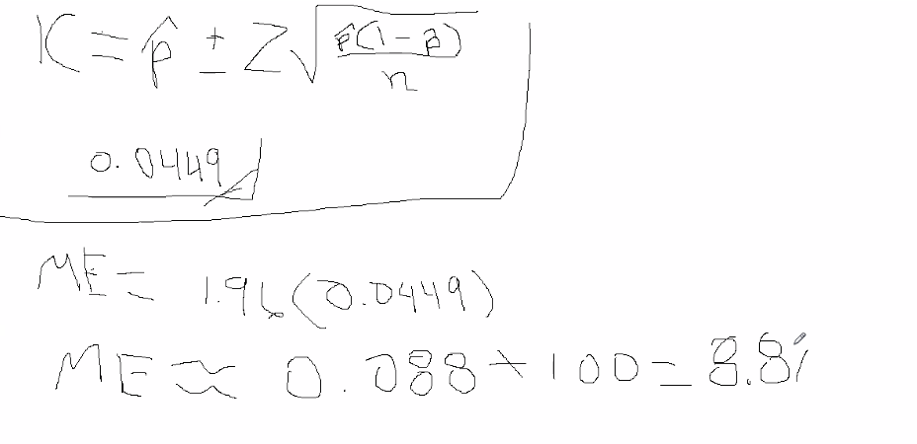

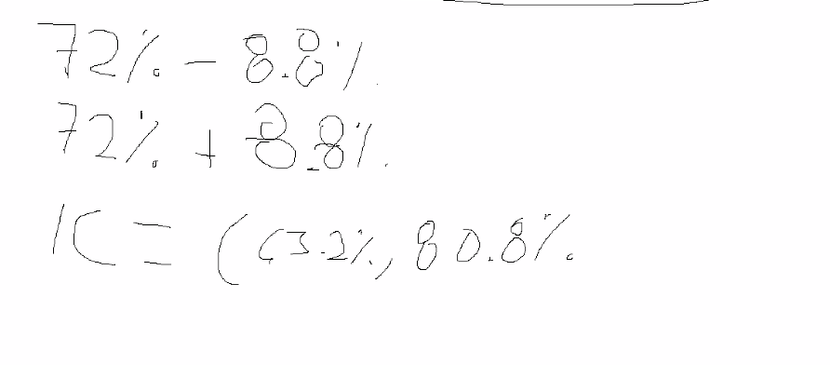

roxy | 60.5 y 83.5

borrador
Una empresa de tecnología está probando un nuevo modelo de Machine Learning para clasificar transacciones.El sistema procesa miles de transacciones diariamente, pero el científico de datos toma una muestra aleatoria de 16 ejecuciones del modelo.Los tiempos de procesamiento, en milisegundos, fueron:
82, 91, 87, 95, 88, 84, 93, 89,90, 86, 92, 85, 94, 88, 91, 87
x = 83.5
s = 3.74
95% Cuál es la población?¿Cuál es la muestra?¿Debemos utilizar Z o t?¿Cuántos grados de libertad tenemos?¿Cuál es el valor de t?¿Cuál es el error estándar?¿Cuál es el margen de error?¿Cuál es el intervalo de confianza?¿Cómo interpretarías el resultado?
 | X= | 83.5
 | S | 3.74
Nivel confi |  | 95%

 | n= | 16

n es pequeña entonces utilizamos t de student

 |  | gl= | n-1 | 15
 | nivel confi | a= | 0.05

 |  | t= | 2.131

 |  |  | EE = | #VALUE! | 0.935

 |  |  | ME= t*EE | #VALUE! | 1.99

 |  |  |  | ic= x +- ME

 |  | IC | Limite inferior | 81.51
 |  |  | Limite superior | 85.49

 |  |  | IC= | (81.51, 85.49

